Титульный лист
Общероссийская спортивная общественная организация "Национальная федерация бадминтона России"
Региональная общественная организация "Федерация бадминтона Республики Татарстан"
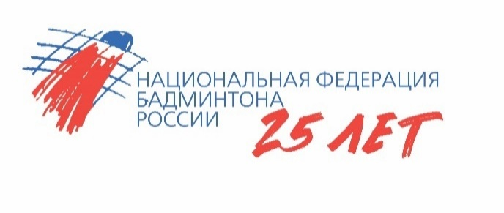
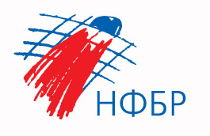

ОТЧЕТ
Главной судейской коллегии
о проведении

Соревнования среди мальчиков и девочек до 11 лет
"Кубок Ак Барс - Крылья"

0240002611Я
0240012611Я
0240022611Я
0240032611Я

12-16 мая 2026 года

г. Альметьевск, Республика Татарстан

